Sheet1
入库清单 |  |  |  |  |  | 箱单信息
仓库地址：浙江省 金华市 义乌市 稠江街道 年年红家具集团2期 2号楼 一楼 收货人（客户代码CZ3187） 电话：18072363466 |  |  | 客户代码:CZ3187
 |  |  | 运输方式:TIR 卡航
 |  |  | CZ3187-1223-20
客户备注:包含4个SKU，20箱货

序号 | 产品信息 | 外箱箱唛 |  | 预期数量 | 收货数量 | 图片 | 重量 | 体积 | 产品名 | 材质
1 | SKU：30305-Y07U0005-B02 OZN2413653385 1000片浅灰彩盒拼图垫 | CZ3187-1223-20/1 |  | 6 |  |  | 52 | 0.59 | 拼图垫 | 毛毡
 |  | CZ3187-1223-20/2 |  | 6
 |  | CZ3187-1223-20/3 |  | 6
 |  | CZ3187-1223-20/4 |  | 6
2 | SKU：33365-Y07U0001-B02 OZN2413657853 1000片深灰彩盒拼图垫 | CZ3187-1223-20/5 |  | 6 |  |  | 52 | 0.59
 |  | CZ3187-1223-20/6 |  | 6
 |  | CZ3187-1223-20/7 |  | 6
 |  | CZ3187-1223-20/8 |  | 6
3 | SKU：29714-Y07U0008-B02 OZN2266776657 1500彩色拼图板深灰色 | CZ3187-1223-20/9 |  | 5 |  | 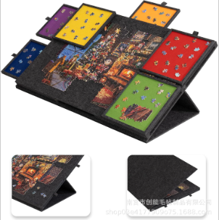 | 119.7 | 1.17
 |  | CZ3187-1223-20/10 |  | 5
 |  | CZ3187-1223-20/11 |  | 5
 |  | CZ3187-1223-20/12 |  | 5
 |  | CZ3187-1223-20/13 |  | 5
 |  | CZ3187-1223-20/14 |  | 5
4 | 30275-Y07U0005-B02 OZN2266882985 1500片彩盒拼图垫浅灰 | CZ3187-1223-20/15 |  | 5 |  | 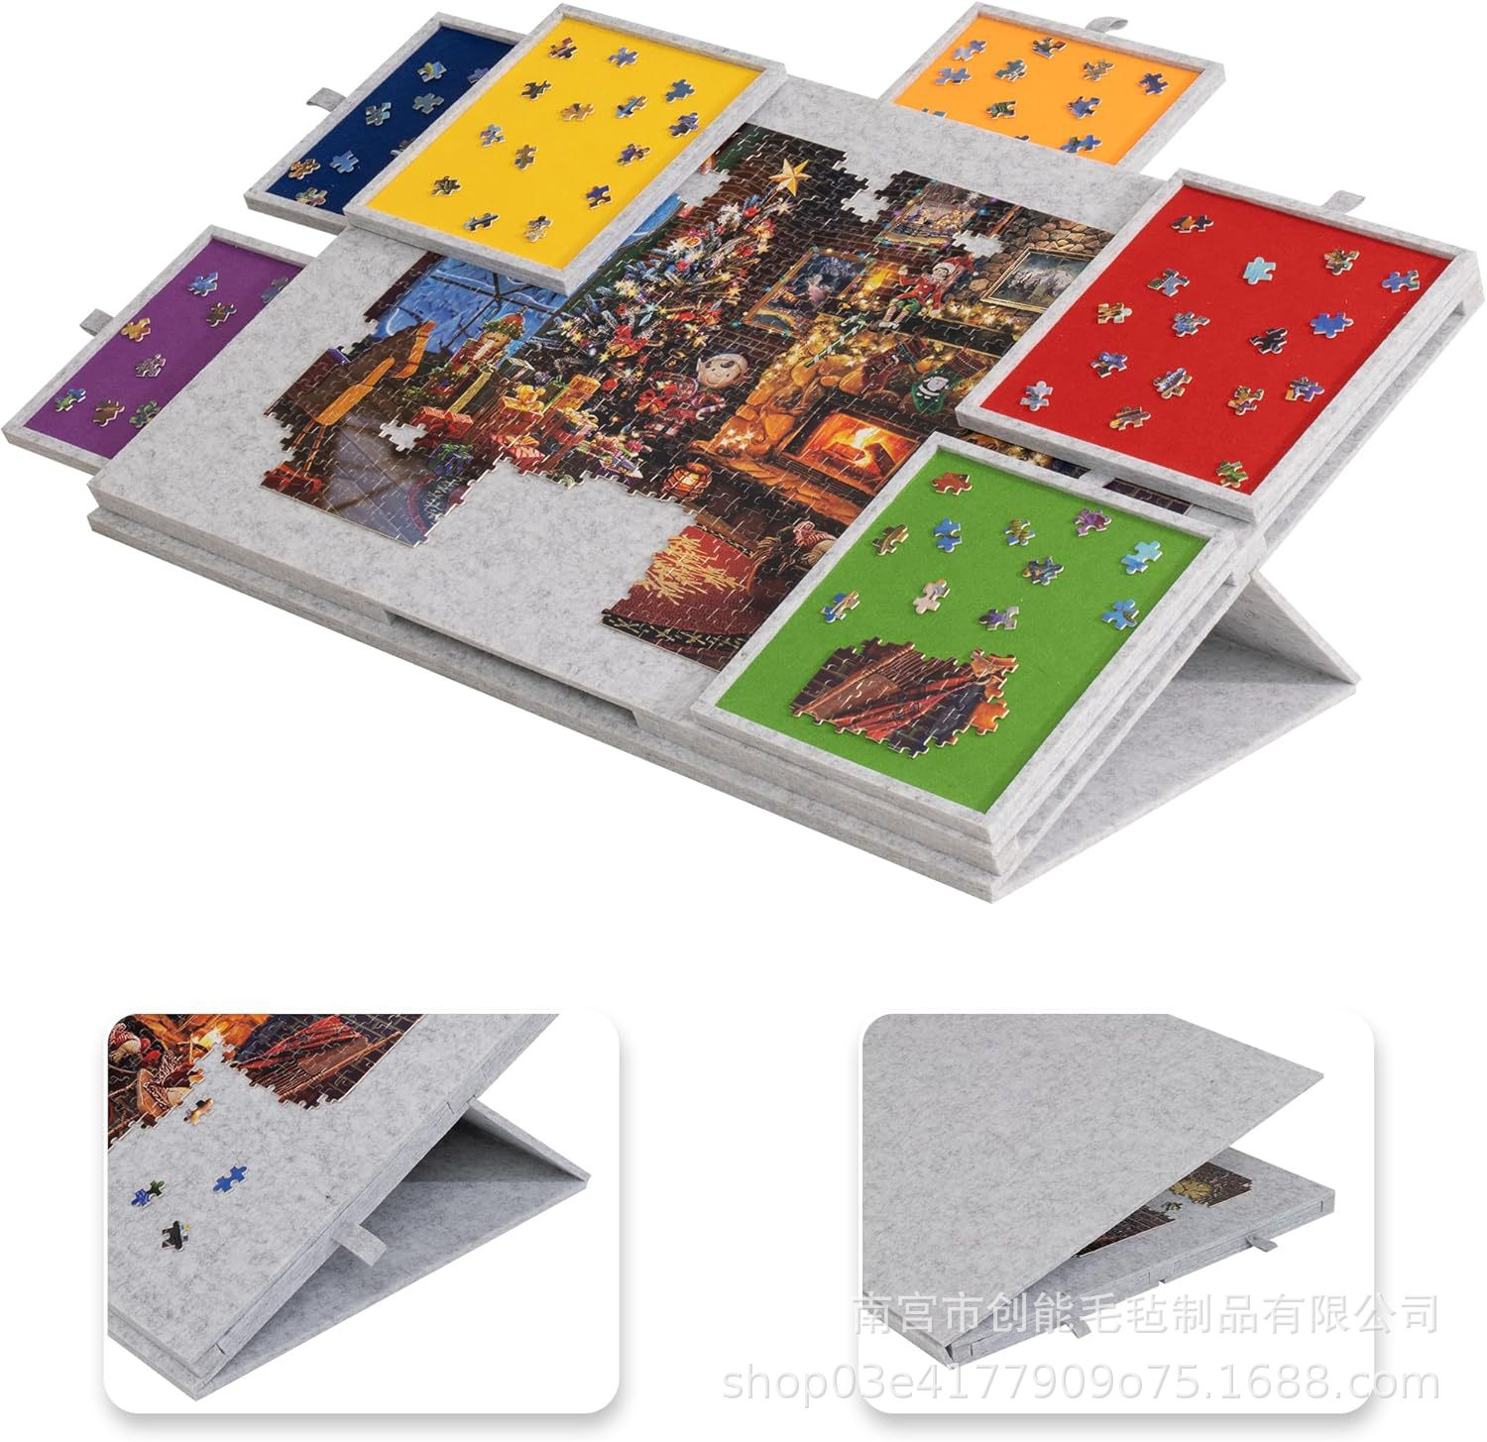 | 119.7 | 1.17
 |  | CZ3187-1223-20/16 |  | 5
 |  | CZ3187-1223-20/17 |  | 5
 |  | CZ3187-1223-20/18 |  | 5
 |  | CZ3187-1223-20/19 |  | 5
 |  | CZ3187-1223-20/20 |  | 5

